pre e pos juntos
questões | 1 | 2 | 3 | 4 | 5 | 6 | 7 | 8 | 9 | 10 | acertos | erros
Acadêmico A | V | V | V | V | V | V | V | V | V | - | 9 | 1
 | acertos no pré-teste | acertos no pós-teste
 |  | 9
 |  | 9
 |  | 9
 |  | 7
 |  | 7
 |  | 6
 |  | 5
 |  | 6
 |  | 8
 |  | 3
Acadêmico B | V | V | V | - | V | - | - | - | V | - | 5 | 5
Acadêmico C | V | V | V | - | - | V | - | - | V | - | 5 | 5
Acadêmico D | V | V | V | V | - | - | - | V | V | V | 7 | 3
Acadêmico E | V | V | V | V | V | V | V | V | V | V | 10 | 0
Acadêmico F | V | V | V | V | V | V | V | V | V | - | 9 | 1
Acadêmico G | V | V | V | V | V | - | - | - | - | - | 5 | 5
Acadêmico H | - | - | - | - | - | - | - | - | - | - | 0 | 10
Acadêmico I | V | V | V | V | V | V | V | V | V | V | 10 | 0
Acadêmico j | V | V | V | V | V | V | V | V | V | - | 9 | 1
Acadêmico k | - | - | - | - | - | - | - | - | - | - | 0 | 10
erros no pós-teste | 2 | 2 | 2 | 4 | 4 | 5 | 6 | 5 | 3 | 8
acertos no pós-teste | 9 | 9 | 9 | 7 | 7 | 6 | 5 | 6 | 8 | 3

 |  | 4

comparativo
acadêmicos | pré | pós
A | 3 | 9
B | 4 | 5
C | 3 | 5
Comparativo
D | 3 | 7
E | 3 | 10
F | 0 | 9
G | 4 | 5
H | 0 | 0
I | 5 | 10
J | 4 | 9
K | 0 | 0

indice de acertos
pós-teste | 10 | 9 | 9 | 7 | 7 | 6 | 5 | 6 | 8 | 3
pré-teste | 8 | 7 | 6 | 5 | 3 | 4 | 0 | 0 | 0 | 0

comparativo presidente
acadêmicos | pré | pós
A | 3 | 9
B | 4 | 5
C | 3 | 5
Comparativo
D | 3 | 7
E | 3 | 10
F | 0 | 9
G | 4 | 5
H | 0 | 0
I | 5 | 10
J | 4 | 9
K | 0 | 0

Comparativo

Planilha1
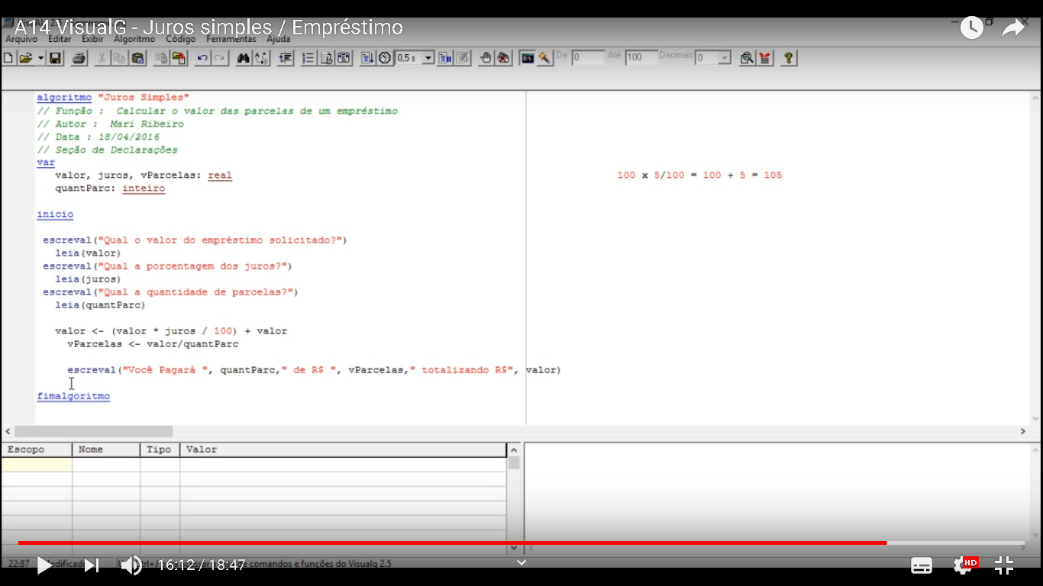

grafico 2
Acadêmico A | 0 | 5
 | 0 | 9
Acadêmico B | 0 | 3
 | 0 | 5
Acadêmico C | 0 | 4
 | 0 | 5
Acadêmico D | 0 | 3
 | 0 | 7
Acadêmico E | 0 | 3
 | 0 | 10
Acadêmico F | 0 | 0
 | 0 | 9
Acadêmico G | 0 | 4
 | 0 | 5
Acadêmico H | 0 | 0
 | 0 | 0
Acadêmico I | 0 | 5
 | 0 | 10
Acadêmico J | 0 | 4
 | 0 | 9
Acadêmico K | 0 | 0
 | 0 | 0
Acadêmico L | 0 | 0
 | 0 | 6
Acadêmico A | Pré Teste | 5
 | Pós Teste | 9
Acadêmico B | Pré Teste | 3
 | Pós Teste | 5
Acadêmico C | Pré Teste | 4
 | Pós Teste | 5
Acadêmico D | Pré Teste | 3
 | Pós Teste | 7
Acadêmico E | Pré Teste | 3
 | Pós Teste | 10
Acadêmico F | Pré Teste | 0
 | Pós Teste | 9
Acadêmico G | Pré Teste | 4
 | Pós Teste | 5
Acadêmico H | Pré Teste | 0
 | Pós Teste | 0
Acadêmico I | Pré Teste | 5
 | Pós Teste | 10
Acadêmico J | Pré Teste | 4
 | Pós Teste | 9
Acadêmico K | Pré Teste | 0
 | Pós Teste | 0
Acadêmico L | Pré Teste | 0
 | Pós Teste | 6

DEIVID DANIEL COLPO CAMPOS
ERIK EMANUEL DE OLIVEIRA CARDOSO
QUELI DAIANI SOUZA DE OLIVEIRA

grafico pre
acadêmicos | Acertos | Total
K | 0 | 10
J | 4 | 10
I | 5 | 10
H | 0 | 10
G | 4 | 10
F | 0 | 10
E | 3 | 10
D | 3 | 10
C | 3 | 10
B | 4 | 10
A | 3 | 10

grafico pos
acadêmicos | acertos | Total
K | 0 | 10
J | 9 | 10
I | 10 | 10
H | 0 | 10
G | 5 | 10
F | 9 | 10
E | 10 | 10
D | 7 | 10
C | 5 | 10
B | 5 | 10
A | 9 | 10

